1-Identification
A renvoyer à la
Caf avant le
31/03/2017
 | Dossier de fonctionnement Activité réelle 2016 Accueil périscolaire et aide spécifique
 |  |  |  |  |  |  | MAJ 13/01/2017
 | Nom de l'équipement :

 | Adresse :

 |  |  | Code postal |  | Commune

 |  | Nom du Directeur / Directrice :

 |  | Téléphone : |  | E.mail :

 | Merci d'envoyer une photocopie de ce document au coordinateur enfance-jeunesse de la collectivité ou aux responsables administratifs des collectivités concernées

 | RENSEIGNEMENTS GENERAUX :

 | Nom du gestionnaire :

 | Adresse de son siège social :

 |  |  | Code postal |  | Commune

 | Numéro siret :

 | Téléphone : |  | E.mail :

 | Nom du Président / Maire :

 | Téléphone : |  | E.mail :

 | Nom du Trésorier :

 | Téléphone : |  | E.mail :

 | Personne à contacter pour tous renseignements complémentaires :

 | Nom du correspondant :

 | Fonction :

 | Téléphone : |  | E.mail :

 | Commissaire aux comptes (pour les structures concernées)

 | Nom du commissaire aux comptes :

 | Téléphone : |  | E.mail :

Zone réservée à la Caf
0 |  |  |  |  |  |  |  | 0
Secteur : |  |  |  | N° dossier Caf :
Commune : |  | 0 |  | Année : |  | 2016
Nature d'aide : |  | Ps Alsh péri scolaire |  | Type de pièces : |  | compte de résultat

2- Capacité aps hors mercredi
ACCUEIL PERISCOLAIRE - HORS MERCREDI

En cas d'accueil de loisirs multi-sites ou si plusieurs déclarations ddcs sur une même période, remplir une page par site en copiant cette feuille sur un autre onglet autant de fois que nécessaire.
Etes-vous concernés par un accueil de loisirs multi-sites ? |  |  |  |  |  | OUI |  | NON
Si oui, combien avez-vous de sites ?

Déclaration Ddcs : |  | N° des récépissés |  | 2015-2016

 |  |  |  | 2016-2017
EXEMPLE DDCS

Seules les périodes déclarées et validées auprès de la DDCS seront prises en compte dans le calcul de la prestation de service.

Nombre de jours d'ouverture (lundi, mardi, mercredi, jeudi, vendredi) sur les 12 mois de l'année civile (maximum 174 jours) =
Temps du midi :
- à déclarer exclusivement s'il est inscrit dans le projet pédagogique et s'il a fait l'objet d'une déclaration auprès de la Ddcs (avec respect des exigences de la Ddcs au niveau de l'encadrement) et dans la limite du nombre de places du matin ou du soir
- le repas est d’une durée minimum de 30 minutes. Ce temps doit être déduit de l'amplitude d'ouverture de la pause méridienne et ne sera pas indemnisé par la prestation de service (ex. le temps du repas est de 45 min, alors déduire 45 min).
Nom du site : (en cas de multi-sites)

Les horaires renseignés ci-après doivent correspondre aux plages d'accueil définies avec la Caf dans l'annexe à la convention.
EXEMPLE ANNEXE

 | Horaires d'ouverture de l'accueil périscolaire (Dans chaque cellue "HORAIRE", il convient d'utiliser le format hh:mm, par exemple 07:30) |  |  |  |  |  |  |  | Horaires d'ouverture pause méridienne
LUNDI | Matin |  |  |  | Soir |  |  |  | Midi
 | 04/01/16 au 05/07/16 |  | 01/09/16 au 16/12/16 |  | 04/01/16 au 05/07/16 |  | 01/09/16 au 16/12/16 |  | 04/01/16 au 05/07/16 | 01/09/16 au 16/12/16
HORAIRES (format hh:mm)
amplitude | 0.00 |  | 0.00 |  | 0.00 |  | 0.00 |  | 0.00 | 0.00
nb jours |  |  |  |  |  |  |  |  |  |  | Nb de lundi maximum du :
nb h annuelles | 0.00 |  | 0.00 |  | 0.00 |  | 0.00 |  | 0.00 | 0.00 | 04/01/16 au 05/07/16 = 21
nb places - 6 ANS (Conformément récépissé DDCS) |  |  |  |  |  |  |  |  |  |  | 01/09/16 au 16/12/16 = 13
nb places +6 ANS (Conformément récépissé DDCS)
capacité d'accueil - 6 ANS | 0 |  | 0 |  | 0 |  | 0 |  | 0 | 0 | 0.00 H
capacité d'accueil + 6 ANS | 0 |  | 0 |  | 0 |  | 0 |  | 0 | 0 | 0.00 H

 | Horaires d'ouverture de l'accueil périscolaire |  |  |  |  |  |  |  | Horaires d'ouverture pause méridienne (1)
MARDI | Matin |  |  |  | Soir |  |  |  | Midi
 | 04/01/16 au 05/07/16 |  | 01/09/16 au 16/12/16 |  | 04/01/16 au 05/07/16 |  | 01/09/16 au 16/12/16 |  | 04/01/16 au 05/07/16 | 01/09/16 au 16/12/16
HORAIRES (format hh:mm)
amplitude | 0.00 |  | 0.00 |  | 0.00 |  | 0.00 |  | 0.00 | 0.00
nb jours |  |  |  |  |  |  |  |  |  |  | Nb de mardi maximum du :
nb h annuelles | 0.00 |  | 0.00 |  | 0.00 |  | 0.00 |  | 0.00 | 0.00 | 04/01/16 au 05/07/16 = 23
nb places - 6 ANS (Conformément récépissé DDCS) |  |  |  |  |  |  |  |  |  |  | 01/09/16 au 16/12/16 = 13
nb places +6 ANS (Conformément récépissé DDCS)
capacité d'accueil - 6 ANS | 0 |  | 0 |  | 0 |  | 0 |  | 0 | 0 | 0.00 H
capacité d'accueil + 6 ANS | 0 |  | 0 |  | 0 |  | 0 |  | 0 | 0 | 0.00 H

 | Horaires d'ouverture de l'accueil périscolaire |  |  |  |  |  |  |  | Horaires d'ouverture pause méridienne (1)
JEUDI | Matin |  |  |  | Soir |  |  |  | Midi
 | 04/01/16 au 05/07/16 |  | 01/09/16 au 16/12/16 |  | 04/01/16 au 05/07/16 |  | 01/09/16 au 16/12/16 |  | 04/01/16 au 05/07/16 | 01/09/16 au 16/12/16
HORAIRES (format hh:mm)
amplitude | 0.00 |  | 0.00 |  | 0.00 |  | 0.00 |  | 0.00 | 0.00
nb jours |  |  |  |  |  |  |  |  |  |  | Nb de jeudi maximum du :
nb h annuelles | 0.00 |  | 0.00 |  | 0.00 |  | 0.00 |  | 0.00 | 0.00 | 04/01/16 au 05/07/16 = 21
nb places - 6 ANS (Conformément récépissé DDCS) |  |  |  |  |  |  |  |  |  |  | 01/09/16 au 16/12/16 = 14
nb places +6 ANS (Conformément récépissé DDCS)
capacité d'accueil - 6 ANS | 0 |  | 0 |  | 0 |  | 0 |  | 0 | 0 | 0.00 H
capacité d'accueil + 6 ANS | 0 |  | 0 |  | 0 |  | 0 |  | 0 | 0 | 0.00 H

 | Horaires d'ouverture de l'accueil périscolaire |  |  |  |  |  |  |  | Horaires d'ouverture pause méridienne (1)
VENDREDI | Matin |  |  |  | Soir |  |  |  | Midi
 | 04/01/16 au 05/07/16 |  | 01/09/16 au 16/12/16 |  | 04/01/16 au 05/07/16 |  | 01/09/16 au 16/12/16 |  | 04/01/16 au 05/07/16 | 01/09/16 au 16/12/16
HORAIRES (format hh:mm)
amplitude | 0.00 |  | 0.00 |  | 0.00 |  | 0.00 |  | 0.00 | 0.00
nb jours |  |  |  |  |  |  |  |  |  |  | Nb de vendredi maximum du :
nb h annuelles | 0.00 |  | 0.00 |  | 0.00 |  | 0.00 |  | 0.00 | 0.00 | 04/01/16 au 05/07/16 = 21
nb places - 6 ANS (Conformément récépissé DDCS) |  |  |  |  |  |  |  |  |  |  | 01/09/16 au 16/12/16 = 13
nb places +6 ANS (Conformément récépissé DDCS)
capacité d'accueil - 6 ANS | 0 |  | 0 |  | 0 |  | 0 |  | 0 | 0 | 0.00 H
capacité d'accueil + 6 ANS | 0 |  | 0 |  | 0 |  | 0 |  | 0 | 0 | 0.00 H

Zone réservée à la Caf
0 |  |  |  |  |  |  |  |  |  |  |  | 0
Secteur : | 0 |  |  |  |  |  |  |  | N° dossier Caf : | 0
Commune : | 0 |  |  |  |  |  |  |  | Année : | 2016
Nature d'aide : | Ps Alsh péri scolaire |  |  |  |  |  |  |  | Type de pièces : | compte de résultat

3-Activités Aps
Etat réel de fréquentation 2016 accueil périscolaire

CAS PRATIQUE :
Lundi 12 septembre 2016 : accueil périscolaire ouvert de 7h à 8h30 soit 1,50h d'amplitude d'ouverture.
18 enfants de moins de 6 ans ont été présents sur cette plage d'accueil
NOMBRE D'HEURES à déclarer à la Caf pour cette matinée
et pour les enfants de moins de 6 ans :
27 heures (18 enfants x 1,50h)
NB : distinguer les régimes d'appartenance des familles
 | L'unité de calcul de la Ps est l'acte réalisé quel que soit le mode de paiement des familles :

 | heures ouvrant droit | La présence d'un enfant sur une plage d'accueil (quel que soit le temps de présence réel de cet enfant sur cette plage) permet de retenir pour cet enfant un nombre d'heures réalisées correspondant à l'amplitude d'ouverture de la plage. Un pointage des enfants présents doit être effectué à chaque séance.

 | Nombre d'heures MATIN y compris les heures du MERCREDI "avant et pendant la classe" (plages A et B) | Régime général (tous régimes sauf Msa) | Régime Agricole (Msa)
 |  | Heures ouvrant droit | Heures ouvrant droit | Total
 | Enfants - 6 ans |  |  | 0.00
 | Enfants + 6 ans |  |  | 0.00

 | Nombre d'heures MIDI (lundi, mardi, jeudi, vendredi) | Régime général (tous régimes sauf Msa) | Régime Agricole (Msa)
 |  | Heures ouvrant droit | Heures ouvrant droit | Total
 | Enfants - 6 ans |  |  | 0.00
 | Enfants + 6 ans |  |  | 0.00

 | Nombre d'heures SOIR y compris les heures du MERCREDI " après la classe" (plages C, D et E) | Régime général (tous régimes sauf Msa) | Régime Agricole (Msa)
 |  | Heures ouvrant droit | Heures ouvrant droit | Total
 | Enfants - 6 ans |  |  | 0.00
 | Enfants + 6 ans |  |  | 0.00

 | Nombre d'heures | Régime général (tous régimes sauf Msa) | Régime Agricole (Msa)
 | TOTAL | Heures ouvrant droit | Heures ouvrant droit | Total | % Régime général | Prestation de service
 | Enfants - 6 ans | 0.00 | 0.00 | 0 | #DIV/0! | - €
 | Enfants + 6 ans | 0.00 | 0.00 | 0 | #DIV/0! | - €
 | TOTAL GENERAL | 0.00 | 0.00 | 0 |  | - € | - €

)
/
=
 | ESTIMATION du montant de la prestation de service réelle 2016 qui s'effectue lorsque l'onglet données financières est complété :
 |  | Total des dépenses (CR 2016) | Nombre d'heures |  | Prix de revient horaire
 | Détermination du prix de revient horaire : | 0.00 € | 0 |  | #DIV/0!
x
=
 |  | Prix de revient horaire | Prix de revient plafond | Prix de revient retenu | Taux PS | PS horaire
 | Détermination de la PS horaire : | #DIV/0! | 1.77 €/H | #DIV/0! | 30% | #DIV/0!

x
x
x
x
ESTIMATION du montant de la PS :
 | Nombre d'heures ouvrant droit |  | % Régime général | PS horaire | Montant droits
 | Enfants - 6 ans | 0 H | #DIV/0! | #DIV/0! | 0.00 €
 | Enfants + 6 ans | 0 H | #DIV/0! | #DIV/0! | 0.00 €

 | Zone réservée à la Caf
 | 0 |  |  |  |  | 0
 | Secteur : | 0 |  | N° dossier Caf : | 0
 | Commune | 0 |  | Année : | 2016
 | Nature d'aide : | Ps Alsh péri scolaire |  | Type de pièces : | compte de résultat

4- Activités Tap janv à juillet
 | ETAT REEL DE FREQUENTATION 2016
 | Aide spécifique rythmes éducatifs (ASRE)
 | de janvier à juillet 2016

 | En cas de durée différente d'organisation des Tap (Temps activité périscolaire) selon les écoles ou multi-sites, bien vouloir copier cette feuille sur un autre onglet autant de fois que nécessaire.

 | TAP : heures libérées par la réforme avec mise en place d'activités ou d'Alsh périscolaire

 | heures réalisées ouvrant droit : |  |  | La présence d'un enfant sur une plage d'accueil (quel que soit le temps de présence réel de cet enfant sur cette plage) permet de retenir pour cet enfant un nombre d'heures réalisées correspondant à l'amplitude d'ouverture de la plage. Un pointage des enfants présents doit être effectué à chaque séance.

 | MATERNELLE

 | N° déclaration ddcs : |  |  |  |  |  |  |  | EXEMPLE DDCS

 | Durée maximale du Tap par élève et par semaine (saisir en centièmes ex : pour 2h30 saisir 2,50)
Cas pratique :
Tap ouvert le lundi 15 septembre de 15h30 à 16h45 soit 1,25 h d'amplitude
20 enfants (tous régimes confondus) présents sur cette séance
Nombre d'heures réalisées ouvrants droit à déclarer à la Caf pour cette séance :
25 h (20 enfants X 1,25 h)
 | Nombre de semaines d'ouverture (dans la limite de 22 semaines)

 | Nombre d'enfants inscrits en maternelle |  |  |  |  | inscrits aux Tap

 | Présence d'un Pedt |  | oui |  | non

 | Tarification du Tap |  | oui |  | non

 | Nombre d'heures réalisées ouvrant droit (tous régimes confondus)

 | Nombre d'heures TAP retenues éligibles à l'aide spécifique
 | (au vu des heures réalisées dans la limite de 3 h sur 22 semaines) |  |  |  |  |  |  | 0 H

Zone réservée à la Caf
 | Nombre d'heures TAP retenues éligibles à la prestation accueil périscolaire si tarifées

 | ELEMENTAIRE

 | N° déclaration ddcs :

 | Durée maximale du Tap par élève et par semaine (saisir en centièmes ex : pour 2h45 saisir 2,75)

 | Nombre de semaines d'ouverture (dans la limite de 22 semaines)

 | Nombre d'enfants inscrits en primaire |  |  |  |  | inscrits aux Tap

 | Présence d'un Pedt |  | oui |  | non

 | Tarification du Tap |  | oui |  | non

 | Nombre d'heures réalisées ouvrant droit (tous régimes confondus)

 | Nombre d'heures TAP retenues éligibles à l'aide spécifique
 | (au vu des heures réalisées dans la limite de 3 h sur 22 semaines) |  |  |  |  |  |  | 0 H

Zone réservée à la Caf
 | Nombre d'heures TAP retenues éligibles à la prestation accueil périscolaire si tarifées

 | Estimation du montant de l'aide spécifique 2016
 |  |  |  |  |  |  | Montant du droit 2016
 |  | Nombre d'heures ouvrant droit |  | Montant horaire ASRE

 |  | 0 | x | 0.53 € |  | => | 0.00 €

Zone réservée à la Caf
 | 0 |  |  |  |  |  |  | 0
 | Secteur : |  | 0 |  |  | N° dossier Caf : | 0
 | Commune : |  | 0 |  |  | Année : | 2016
 | Nature d'aide : |  | Ps Alsh péri scolaire |  |  | Type de pièces : | compte de résultat

5- Activités Tap sept à dec
 | ETAT REEL DE FREQUENTATION 2016
 | Aide spécifique rythmes éducatifs (ASRE)
 | de septembre à décembre 2016

 | En cas de durée différente d'organisation des Tap (Temps activité périscolaire) selon les écoles ou multi-sites, bien vouloir copier cette feuille sur un autre onglet autant de fois que nécessaire.

 | TAP : heures libérées par la réforme avec mise en place d'activités ou d'Alsh périscolaire

 | heures réalisées ouvrant droit : |  |  | La présence d'un enfant sur une plage d'accueil (quel que soit le temps de présence réel de cet enfant sur cette plage) permet de retenir pour cet enfant un nombre d'heures réalisées correspondant à l'amplitude d'ouverture de la plage. Un pointage des enfants présents doit être effectué à chaque séance.

 | MATERNELLE

 | N° déclaration ddcs : |  |  |  |  |  |  |  | EXEMPLE DDCS
Cas pratique :
Tap ouvert le lundi 15 septembre de 15h30 à 16h45 soit 1,25 h
20 enfants (tous régimes confondus) présents sur cette séance
Nombre d'heures réalisées ouvrants droit à déclarer à la Caf pour cette séance :
25 h (20 enfants X 1,25 h)
 | Durée maximale du Tap par élève et par semaine (saisir en centièmes ex : pour 2h30 saisir 2,50)

 | Nombre de semaines d'ouverture (dans la limite de 14 semaines)

 | Nombre d'enfants inscrits en maternelle |  |  |  |  | inscrits aux Tap

 | Présence d'un Pedt |  | oui |  | non

 | Tarification du Tap |  | oui |  | non

 | Nombre d'heures réalisées ouvrant droit (tous régimes confondus)

 | Nombre d'heures TAP retenues éligibles à l'aide spécifique
 | (au vu des heures réalisées dans la limite de 3 h sur 14 semaines) |  |  |  |  |  |  | 0 H

Zone réservée à la Caf
 | Nombre d'heures TAP retenues éligibles à la prestation accueil périscolaire si tarifées

 | ELEMENTAIRE

 | N° déclaration ddcs :

 | Durée maximale du Tap par élève et par semaine (saisir en centièmes ex : pour 2h45 saisir 2,75)

 | Nombre de semaines d'ouverture (dans la limite de 14 semaines)

 | Nombre d'enfants inscrits en primaire |  |  |  |  | inscrits aux Tap

 | Présence d'un Pedt |  | oui |  | non

 | Tarification du Tap |  | oui |  | non

 | Nombre d'heures réalisées ouvrant droit (tous régimes confondus)

 | Nombre d'heures TAP retenues éligibles à l'aide spécifique
 | (au vu des heures réalisées dans la limite de 3 h sur 14 semaines) |  |  |  |  |  |  | 0 H

Zone réservée à la Caf
 | Nombre d'heures TAP retenues éligibles à la prestation accueil périscolaire si tarifées

 | Estimation du montant de l'aide spécifique 2016
 |  |  |  |  |  |  | Montant du droit 2016
 |  | Nombre d'heures ouvrant droit |  | Montant horaire ASRE

 |  | 0 | x | 0.53 € |  | => | 0.00 €

Zone réservée à la Caf
 | 0 |  |  |  |  |  |  | 0
 | Secteur : |  | 0 |  |  | N° dossier Caf : | 0
 | Commune : |  | 0 |  |  | Année : | 2016
 | Nature d'aide : |  | Ps Alsh péri scolaire |  |  | Type de pièces : | compte de résultat

6- Données financières
COMPTE DE RESULTAT 2016 accueil périscolaire et aide spécifique
Rappel : charges et produits uniquement au titre de l'année 2016
CHARGES |  |  | Montant | PRODUITS |  |  | Montant
60 ACHATS |  |  | 0.00 | 70 à 74 PRESTATION DE SERVICES SUBVENTIONS PARTICIPATION DES USAGERS |  |  | 0.00
 | Alimentation
 | Matériel d'activité |  |  |  | Caf - Prestation de service périscolaire |  | 0.00
 | Eau - gaz - électricité
 | Autres achats |  |  |  | Caf - Prestation de service Aide spécifique |  | 0.00
...
69 IMPOTS SUR LES BENEFICES |  |  |  | 79 TRANSFERT DE CHARGES (remboursements ind. journ…)
 | SOUS TOTAL |  | 0.00 |  | SOUS TOTAL |  | 0.00
CHARGES SUPPLETIVES (contributions volontaires en nature, mise à disposition gratuite)
86 REPARTITION / NATURE DE CHARGES |  |  | 0.00 | 87 ORIGINE DES CHARGES SUPPLETIVES |  |  | 0.00
 | Mise à disposition de locaux |  |  |  | Commune
 | Mise à disposition de personnels |  |  |  | Département
 | Mise à disposition de matériels |  |  |  | Autres (à préciser) :
 | TOTAL CHARGES |  | 0.00 |  | TOTAL PRODUITS |  | 0.00
Excédent de l'exercice |  |  |  | Déficit de l'exercice

Pour les collectivités, inscrire le déficit éventuel sur la ligne "commune" ou "EPCI"
NOTE CHARGES SUPPLETIVES

Aps | Zone réservée à la Caf
0 |  |  |  |  |  |  | 0
Secteur : |  | 0 |  |  | N° dossier Caf : | 0
Commune : |  | 0 |  |  | Année : | 2016
Nature d'aide : |  | Ps Alsh péri scolaire |  |  | Type de pièces : | compte de résultat

8-Divers
...
Personnel (bénévolat exclu)

Total | 0.00 € | 0.00
à maintenir ?
...

10-signature
...
Nous fournissons pour l'étude de notre dossier les justificatifs suivants :
les justificatifs OBLIGATOIRES suivants :
 | La Copie du ou des récépissé(s) de déclaration auprès de la Direction Départementale de la Cohésion Sociale des années 2015-2016 et 2016-2017
 | Règlement de fonctionnement et barème des participations demandées aux familles 2016-2017
 | Rapport d'activité de l'exercice 2016 : Le bilan qualitatif (compte rendu d'assemblée générale, compte rendu conseil municipal ou le bilan complété Onglet 9-bilan)
 | Projet éducatif et pédagogique 2016 ou Attestation de non changement
et les justificatifs suivants en cas de modification :
 | Statuts datés et signés
 | Liste du conseil d'administration et du bureau
 | Relevé d'identité bancaire ou postal original
Rappel : le partenaire s'engage à informer la Caf de tout changement (justificatifs liés au gestionnaire et son équipement)
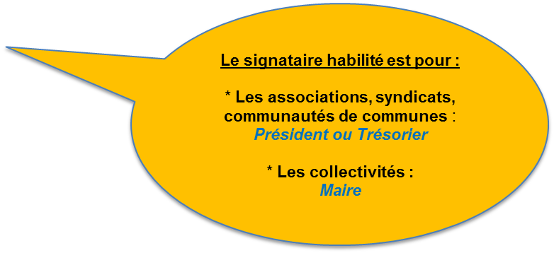
SIGNATURE DU GESTIONNAIRE

Nom du signataire :

Qualité du signataire :

Date :

Signature :

Le dossier complet sera à retourner à la Caf avant le 31 mars 2017 selon l'une des modalités de retour suivantes :

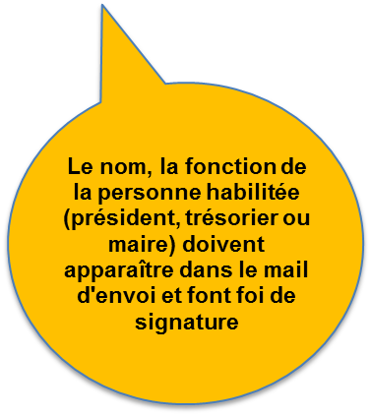
par messagerie (de préférence) |  | ou | par courrier
afc.cafmaine-et-loire@caf.cnafmail.fr |  |  | Caf de Maine-et-Loire Service AFC 32 rue Louis Gain 49927 Angers cedex 9

Zone réservée à la Caf
0 |  |  |  | 0
Secteur : | 0 | N° dossier Caf : | 0
Commune : | 0 | Année : | 2016
Nature d'aide : | Ps Alsh péri scolaire | Type de pièces : | compte de résultat

Exemple DDCS
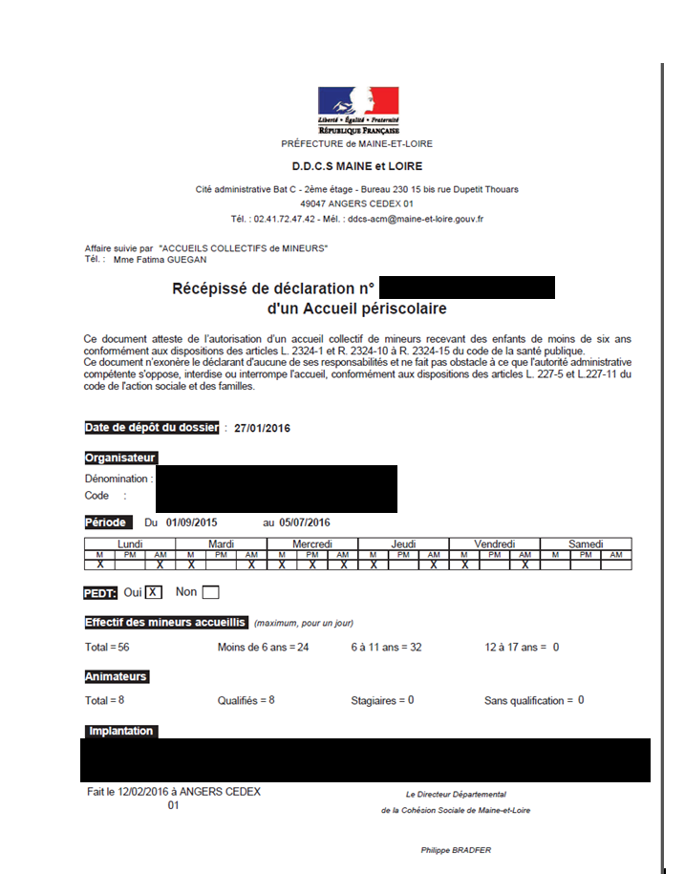
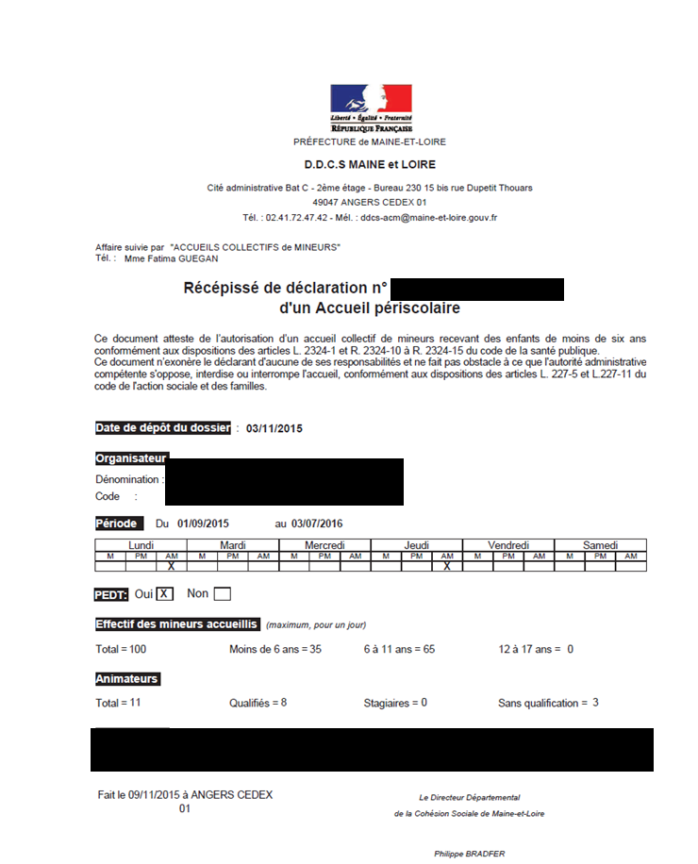

Exemple annexe
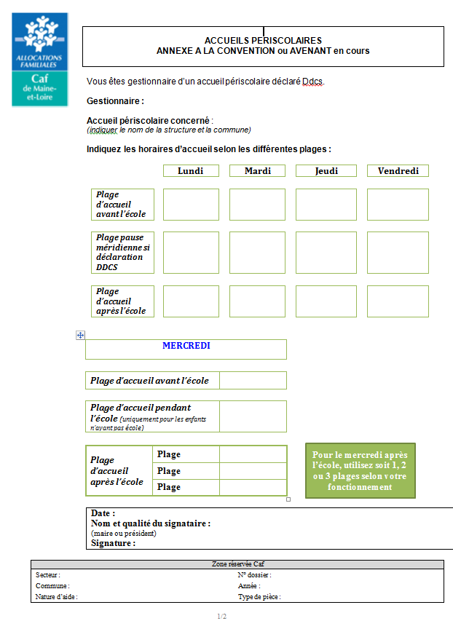
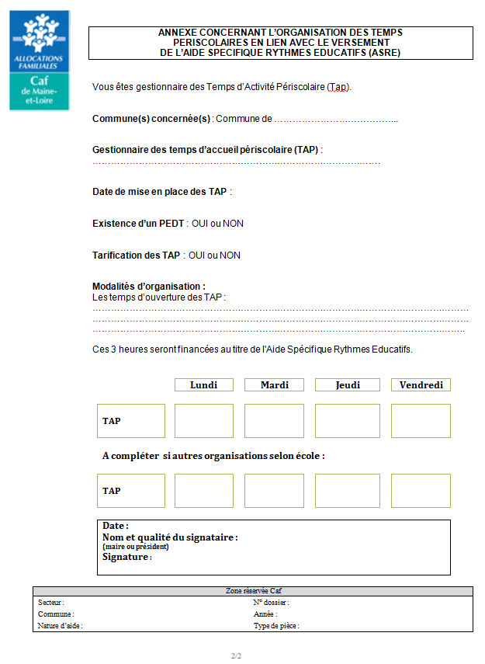

Charges supplétives
